Hoja1
Primer episodio
 |  | Funcion Valor = Q |  |  |  |  | Estado | Accion | Estado' | Recompensa
 |  | Izq | Arr | Der | Ab |  | H
Estados | A | 0 | 0 | 0 | 0
 | B | 0 | 0 | 0 | 0
 | C: Obj | 0 | 0 | 0 | 0 | Estado absorvente
 | D | 0 | 0 | 0 | 0
 | E | 0 | 0 | 0 | 0
 | F | 0 | 0 | 0 | 0
 | G | 0 | 0 | 0 | 0
 | H: Ini | 0 | 0 | 0 | 0
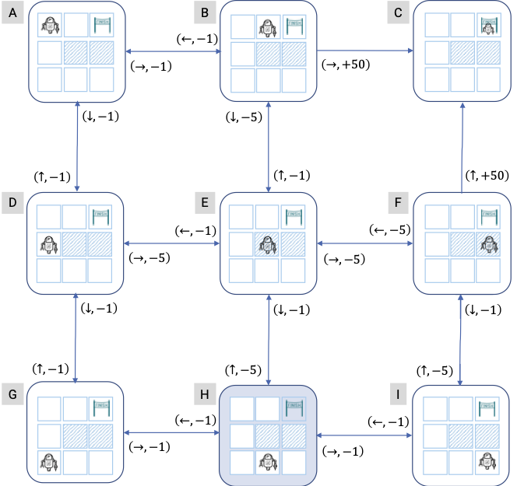
 | I | 0 | 0 | 0 | 0

Segundo episodio
 |  | Funcion Valor = Q |  |  |  |  | Estado | Accion | Estado' | Recompensa
 |  | Izq | Arr | Der | Ab |  | H
Estados | A | 0 | 0 | 0 | 0
 | B | 0 | 0 | 0 | 0
 | C: Obj | 0 | 0 | 0 | 0
 | D | 0 | 0 | 0 | 0
 | E | 0 | 0 | 0 | 0
 | F | 0 | 0 | 0 | 0
 | G | 0 | 0 | 0 | 0
 | H: Ini | 0 | 0 | 0 | 0
 | I | 0 | 0 | 0 | 0

